1GD-FR-0020
 |  |  |  |  |  | PROCESO DE GESTIÓN DOCUMENTAL |  |  |  |  |  |  |  |  | POLICÍA NACIONAL
Código:1GD-FR-0020
Fecha: 04/07/2018 |  |  |  |  |  | DIAGNÓSTICO INTEGRAL PARA LOS ARCHIVOS DE LA POLICÍA NACIONAL
Versión: 0

CIUDAD: Manizales |  |  |  |  |  |  |  |  | FECHA ELABORACIÓN DEL DIAGNÓSTICO |  |  |  |  |  |  | 3 |  | SEPTIEMBRE |  | 2020
RESPONSABLE DEL DILIGENCIAMIENTO: INTENDENTE ARIAS HINCAPIE CESAR AUGUSTO
A. IDENTIFICACIÓN
CÓDIGO Y NOMBRE DE LA UNIDAD: 62385 ESCUELA DE CARABINEROS ALEJANDRO GUTIERREZ
FECHA DE CREACIÓN DE LA UNIDAD: Mayo 05 de 1952 |  |  |  |  |  |  |  |  | ACTO ADMINISTRATIVO DE CREACIÓN DE LA UNIDAD: Ordenanza 186 de 1949
DIRECCIÓN DE LA UNIDAD: CARRERA 12 A # 64C-67 |  |  |  |  |  |  |  |  | ACTO ADMINISTRATIVO VIGENTE DE LA UNIDAD: Resolucion N° 00346 del 04/02/2013
CORREO ELECTRÓNICO DE LA UNIDAD: esagu.direc@policia.gov.co |  |  |  |  |  |  |  |  | TELÉFONO: 096-8750926 EXT 128 |  |  |  |  |  |  |  | IP: 40054
A.1 DIRECTOR, COMANDANTE O JEFE DE LA UNIDAD:
NOMBRE: |  | SANDRA VIVIANA LOPEZ DUQUE
GRADO: |  | TENIENTE CORONEL
CARGO: |  | DIRECTOR ESCUELA DE CARABINEROS ALEJANDRO GUTIERREZ
TIEMPO EN EL CARGO: |  |  | 7 meses
A.2 ADMINISTRACIÓN DEL ARCHIVO
Jefe Grupo de Gestión Documental
NOMBRES Y APELLIDOS: ARIAS HINCAPIE CESAR AUGUSTO |  |  |  |  |  |  |  |  | CAPACITACIÓN O CURSOS EN GESTIÓN DOCUMENTAL Y ARCHIVÍSTICA
GRADO: INTENDENTE |  |  |  |  |  |  |  |  | 1 | SEMINARIO TECNICAS SECRETARIALES Y ARCHIVISTICA
CARGO: JEFE GRUPO GESTION DOCUMENTAL |  |  |  |  |  |  |  |  | 2 | EXCEL BASICO E INTERMEDIO
TIEMPO EN EL PROCESO DE GESTIÓN DOCUMENTAL 01 mes
TIEMPO EN LA INSTITUCIÓN 18 Años, 11 meses
CORREO INSTITUCIONAL: augusto.arias@correo.policia.gov.co
No. CELULAR:
No IP DE LA OFICINA Y/O GRUPO: 40054
CONDICIÓN MÉDICO LABORAL: NO APTO
Funciones del Jefe Grupo de Gestión Documental
1 | Supervisar el trámite en las ventanillas únicas de la documentación oficial a través de mecanismos para que se garantice el manejo expedito y controlado de la correspondencia.
2 | Verificar el cumplimiento a los lineamientos del proceso de gestión documental, respecto al control de registros para que se ejecuten las directrices y regulaciones de los entes competentes.
3 | Supervisar la ejecución del procedimiento archivo central con el fin de garantizar la disponibilidad e integridad de los activos de información para la consulta.
4 | Proyectar las modificaciones o actualizaciones de las tablas de retención documental cuando se requiera, para el trámite respectivo ante el comité de archivo de la unidad.
5 | Brindar la información que corresponda de acuerdo a la naturaleza del cargo, a quien la requiera, siguiendo los lineamientos de la normativa establecida.
6 | Implementar el sistema de gestión integral de acuerdo con los lineamientos institucionales, efectuando mejora continua en los procesos que lo requieran.
7 | Realizar las actividades establecidas en la gestión documental, aplicando la normativa vigente.
8 | Realizar las actividades establecidas para la implementación del sistema de gestión ambiental en la Policía Nacional.
9 | Guardar la reserva y confidencialidad de los documentos e información que sea de su conocimiento dentro del cumplimiento de sus funciones.
10 | Dar buen uso a los elementos asignados bajo su responsabilidad, con el fin de mantenerlos disponibles para el servicio.
11 | Cumplir con las normas, reglamentos e instrucciones del Sistema de Gestión de la Seguridad y Salud en el Trabajo, de acuerdo a lo establecido en la normativa vigente.
12 | Cumplir con las actividades establecidas a través de los roles asignados, diferentes a las funciones del cargo.
13 | Dar buen uso al tratamiento de datos personales de acuerdo con los parámetros institucionales y normativa vigente.
14 | Las demás que le sean asignadas de acuerdo con la ley, los reglamentos o la naturaleza de su cargo.
Responsable Archivo Central
NOMBRES Y APELLIDOS: CARVAJAL BERMUDEZ MARIA LUCERO |  |  |  |  |  |  |  |  | CAPACITACIÓN O CURSOS EN GESTIÓN DOCUMENTAL Y ARCHIVÍSTICA
GRADO: ADS 09 |  |  |  |  |  |  |  |  | 1 | CURSO FUNDAMENTOS BASICOS DE GESTION DOCUMENTAL
CARGO: AUXILIAR DE ARCHIVO |  |  |  |  |  |  |  |  | 2 | CURSO ADMINISTRACION DOCUMENTAL EN EL ENTORNO LABORAL
TIEMPO EN EL PROCESO DE GESTIÓN DOCUMENTAL: 01 año 06 meses |  |  |  |  |  |  |  |  | 3 | SEMINARIO ARCHIVOS, DERECHOS HUMANOS, MEMORIA HISTORICA Y TRANSPARENCIA
TIEMPO EN LA INSTITUCIÓN: 05 años 4 meses |  |  |  |  |  |  |  |  | 4 | CURSO MANEJO DE HERRAMIENTAS MICROSOFT OFFICE WORD
CORREO INSTITUCIONAL: maria.carvajalb@correo.policia.gov.co |  |  |  |  |  |  |  |  | 5 | CURSO ELABORAR CALCULOS Y TABLAS FINANCIERAS CON MICROSOFT EXCEL
No. CELULAR: |  |  |  |  |  |  |  |  | 6
No IP DE LA OFICINA Y/O GRUPO: N/A |  |  |  |  |  |  |  |  | 7
CONDICIÓN MÉDICO LABORAL: APTO |  |  |  |  |  |  |  |  | 8
Funciones del Responsable Archivo Central
1 | Ejecutar los lineamientos establecidos para la revisión y organización de las transferencias documentales que son recibidas para garantizar la disponibilidad de la información cuando sea solicitada.
2 | Realizar el monitoreo de las condiciones medio ambientales establecidas para la conservación de la documentación en sus diferentes formatos para evitar la pérdida de información por contaminación del acervo documental.
3 | Brindar la información que corresponda de acuerdo a la naturaleza del cargo, a quien la requiera, siguiendo los lineamientos de la normativa establecida.
4 | Implementar el sistema de gestión integral de acuerdo con los lineamientos institucionales, efectuando mejora continua en los procesos que lo requieran.
5 | Realizar las actividades establecidas en la gestión documental, aplicando la normativa vigente.
6 | Realizar las actividades establecidas para la implementación del sistema de gestión ambiental en la Policía Nacional.
7 | Guardar la reserva y confidencialidad de los documentos e información que sea de su conocimiento dentro del cumplimiento de sus funciones.
8 | Dar buen uso a los elementos asignados bajo su responsabilidad, con el fin de mantenerlos disponibles para el servicio.
9 | Cumplir con las normas, reglamentos e instrucciones del Sistema de Gestión de la Seguridad y Salud en el Trabajo, de acuerdo a lo establecido en la normativa vigente.
10 | Cumplir con las actividades establecidas a través de los roles asignados, diferentes a las funciones del cargo.
...
B1. DATOS GENERALES Y UBICACIÓN DEL DEPÓSITO DE ARCHIVO
B.5 EQUIPOS Y ENSERES
Accesorio |  |  |  |  |  |  | Cantidad | Accesorio |  |  |  |  | Cantidad | Accesorio |  |  |  |  |  | Cantidad
Cuenta con extintores CO2 (cuantos): |  |  |  |  |  |  | 0 | Termohigrómetros |  |  |  |  | 2 | Puestos de Trabajo |  |  |  |  |  | 3
Cuenta con extintores Multipropósito(cuantos): |  |  |  |  |  |  | 3 | Equipos de Computo |  |  |  |  | 2 | Teléfonos |  |  |  |  |  | N/A
Cuenta con extractores de aire (cuantos): |  |  |  |  |  |  | N/A | Escáneres |  |  |  |  | 1 | Unidades de Conservación (Cajas) |  |  |  |  |  | 500
Cuenta con sensores de movimiento: |  |  |  |  |  |  | N/A | Impresoras |  |  |  |  | 1 | Unidades de Conservación (Carpetas) |  |  |  |  |  | 1000
Deshumidificadores |  |  |  |  |  |  | 2 | Fotocopiadoras |  |  |  |  | 1 | Equipos de Microfilmación |  |  |  |  |  | N/A
Otros, cuales? |  | 01 cortadora de papel
EVIDENCIA FOTOGRÁFICA
SE DEBERÁ ANEXAR FOTOGRAFÍAS QUE DEN CUANTA DE LAS CONDICIONES TÉCNICAS MÍNIMAS QUE PRESENTA LA ESTRUCTURA DEL ARCHIVO, EQUIPAMIENTO Y MOBILIARIO, ESTANTERÍA, SEÑALÉTICA Y SEGURIDAD, LAS ÁREAS COLINDANTES Y EL ESTADO DE LA INFORMACIÓN ADMINISTRADA POR LA UNIDAD
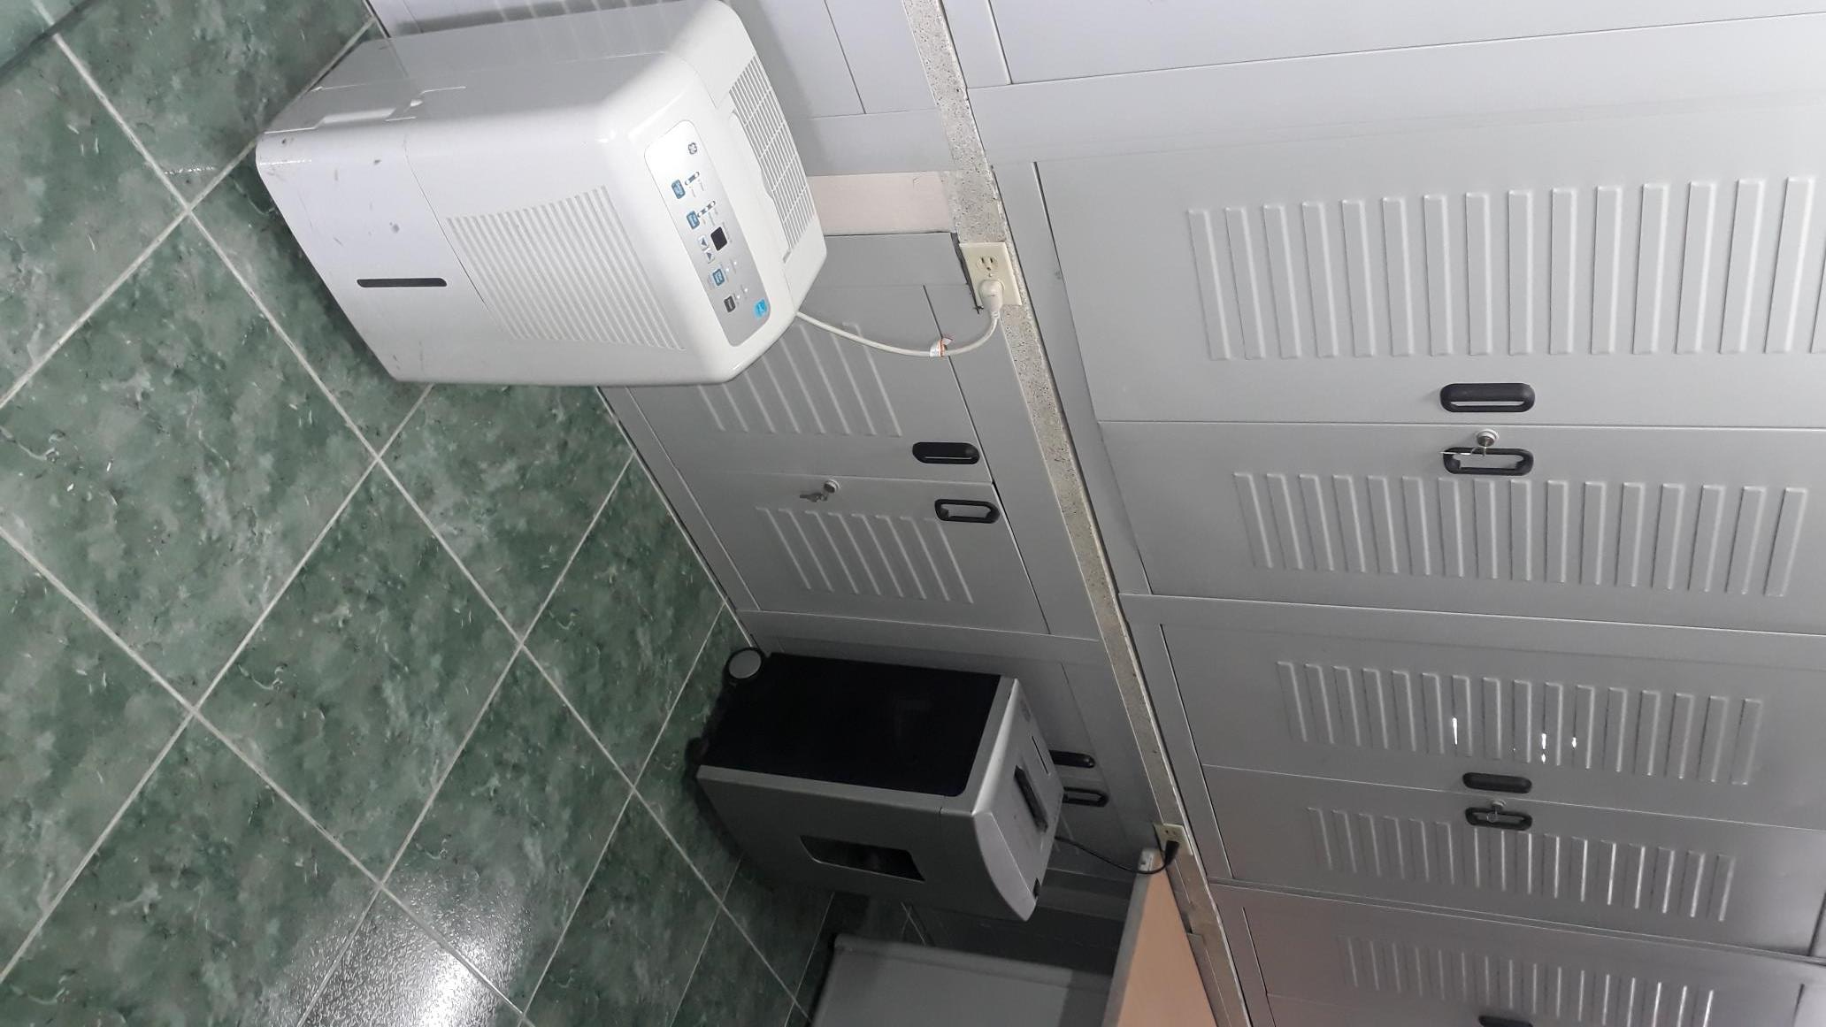
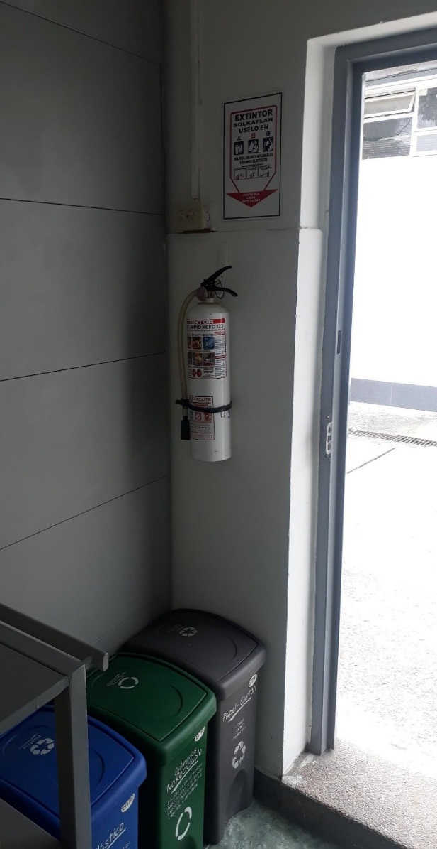
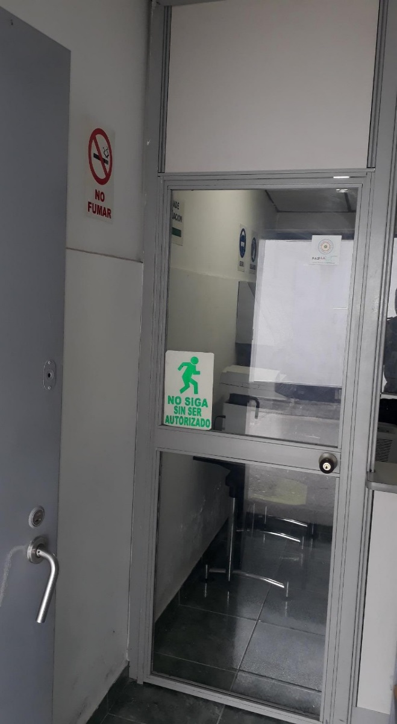
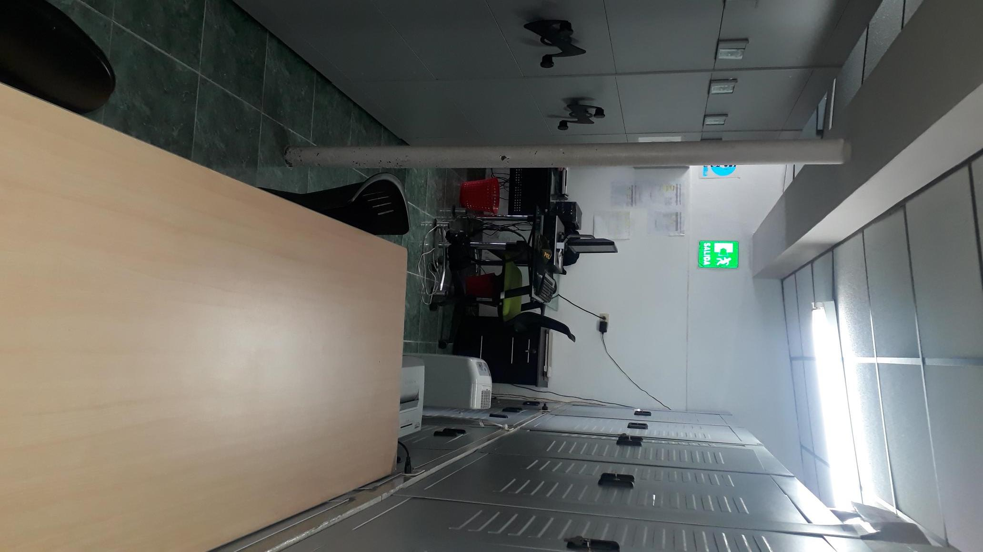
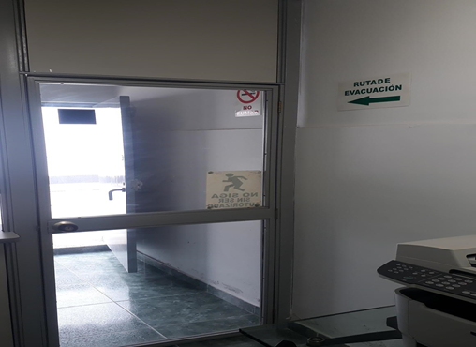
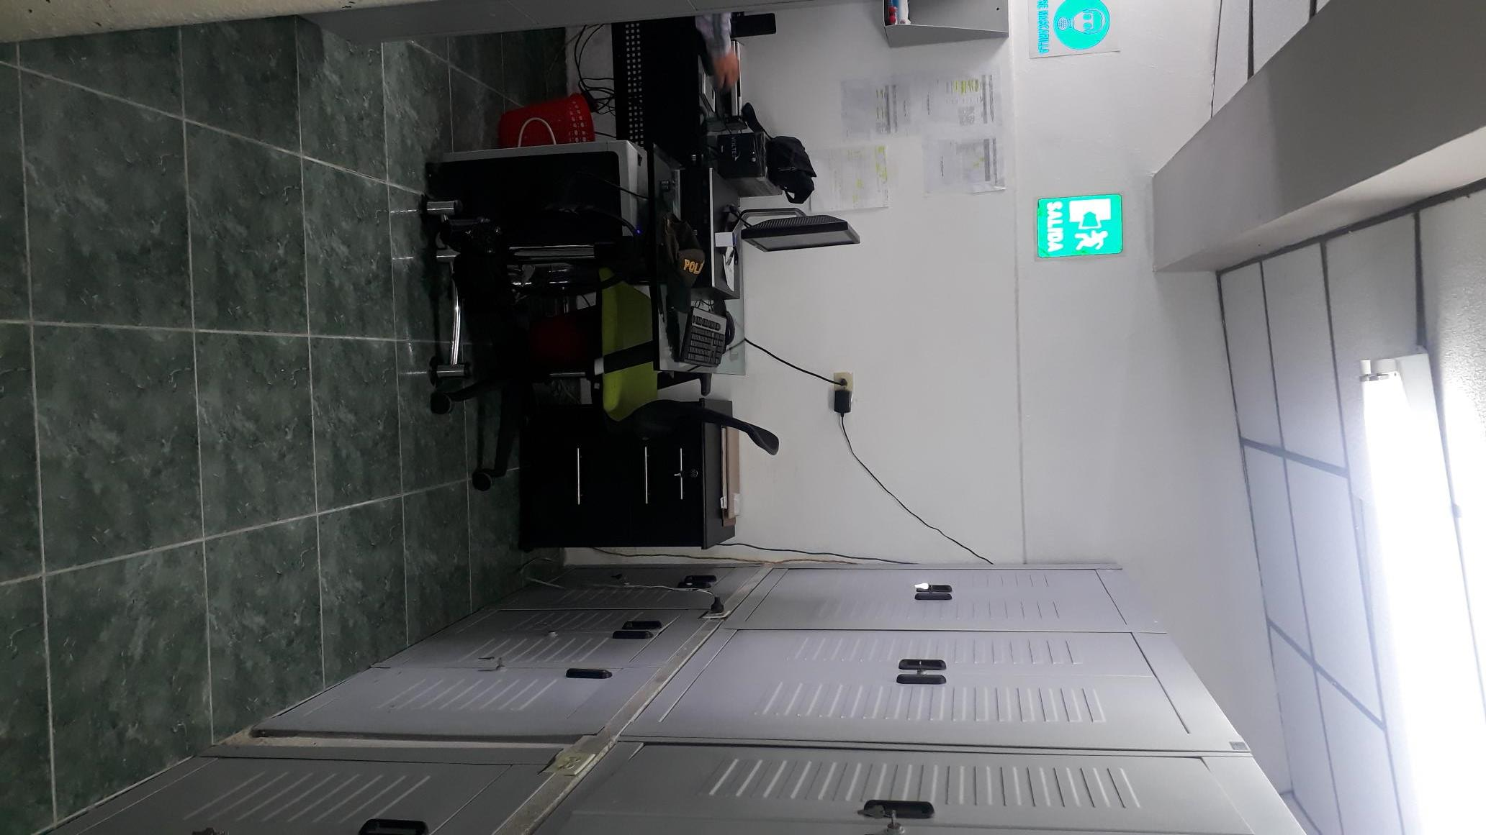
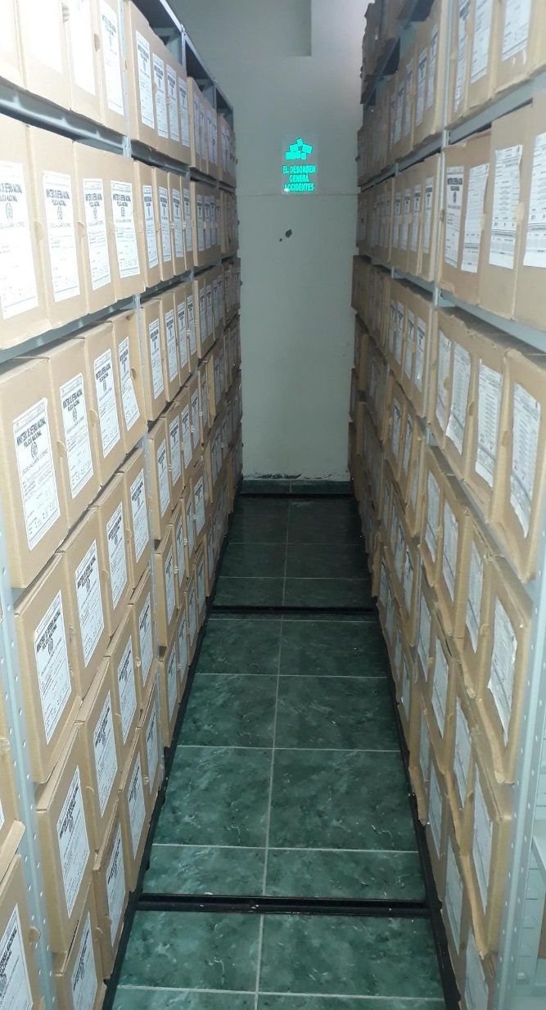
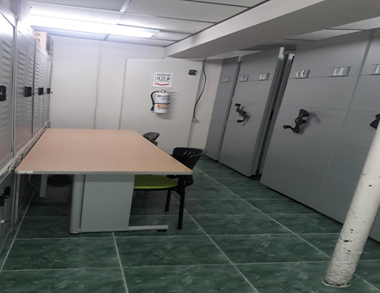

C. CARACTERÍSTICAS DE LA DOCUMENTACIÓN
...
 |  |  |  |  |  | Clase de Archivo |  |  | Actividad |  |  | Evidencia |  |  | periodicidad
 |  |  |  |  |  | ARCHIVOS DE GESTION |  |  | CAPACITACION PLANA MAYOR ESAGU Y REVISTA FISICA A LOS ARCHIVOS DE GESTION Y MATERIAL PARA LA PRODUCCION DOCUMENTAL |  |  | ORDEN DE SERVICIOS 042 DIREC-PLANE 38,9 DEL 13/07/2021 REVISTAS ALEATORIAS A LAS DIFERENTES DEPENDENCIAS ESAGU. ACTAS DE CAPACITACION A LAS DIFERENTES DEPENDENCIAS DE LA UNIDAD 013, 016,025, 027. |  |  | MENSUAL - TRIMESTRAL

 |  |  |  |  |  | ARCHIVO CENTRAL |  |  | REVISTA FISICA |  |  | SE REALIZA LA REVISTA FISICA POR PARTE DEL PERSONAL DE LOGISTICA DE LA UNIDAD. |  |  | MENSUAL - TRIMESTRAL
C. Saneamiento ambiental: desinfección, desratización y desinsectación |  |  |  |  |  | ARCHIVO CENTRAL |  |  | FUMIGACION DESRATIZACION, DESINSECTACION y DESINFECCION |  |  | 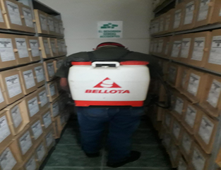 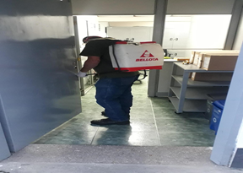 |  |  | SEMESTRAL |  |  |  | N/A
D. Monitoreo y control de condiciones ambientales |  |  |  |  |  | ARCHIVO CENTRAL |  |  | REGISTRO DIARIO |  |  | Registro diario en FORMATO 1GD-FR-0015. |  |  | DIARIO |  |  |  | PENDIENTE CALIBRACION TERMOHIGROMETROS
E. Almacenamiento y re-almacenamiento |  |  |  |  |  | ARCHIVO CENTRAL |  |  | TRANSFERENCIA DOCUMENTAL VIGENCIA 2017 |  |  | ORDEN DE SERVICIOS 042 DIREC-PLANE 38,2 DEL 13/07/2021 PARAMETROS PARA LA REALIZACION DE LAS TRANSFERENCIAS DOCUMENTALES DE LAS DEPENDENCIAS DE LA ESAGU PRIMER Y SEGUNDO SEMESTRE SEMESTRE VIGENCIA 2018. |  |  | MENSUAL |  |  |  | N/A
F. Prevención de emergencias y atención de desastres. |  |  |  |  |  | ARCHIVO CENTRAL Y DE GESTION DE LAS DEPENDENCIAS |  |  | PLAN DE MERGENCIAS EN ARCHIVO |  |  | ACTA 002 DIREC-GUGED QUE TRATA DE LA SOCIALIZACION SOBRE EL PLAN DE MEMERGENCIAS Y ATENCION DE DESASTRES EN EL ARCHIVO CENTRAL Y DE GESTION DE LA UNIDAD ACUERDO 049 DEL 05-05-2000 Y LA GUIA 1GD-GU-0006 SISTEMA INTEGRADO DE CONSERVACION, AL PERSONAL DE PLANA MAYOR |  |  | TRIMESTRAL |  |  |  | N/A
PLAN DE CONSERVACIÓN PREVENTIVA
Programa |  |  |  |  |  | Clase de Archivo |  |  | Actividad |  |  | Evidencia |  |  | periodicidad |  |  |  | Observaciones
A. Preservación digitla a largo plazo |  |  |  |  |  | N/A |  |  | N/A |  |  | N/A |  |  | N/A |  |  |  | N/A
EVIDENCIA FOTOGRÁFICA
SE DEBERÁ ANEXAR FOTOGRAFÍAS QUE DEN CUANTA DE LAS CONDICIONES DE ORGANIZACIÓN, ADMINISTRACIÓN, CUSTODIA Y CONSERVACIÓN DE LOS ACERVOS DOCUMENTALES
Plan de conservación de preventiva
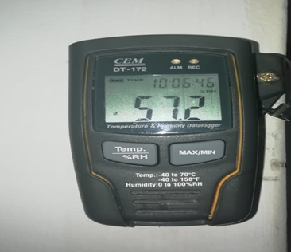
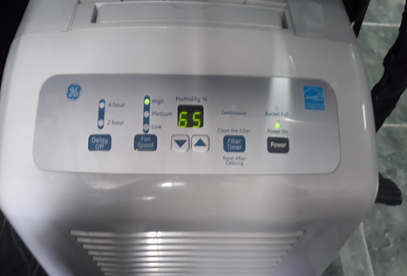
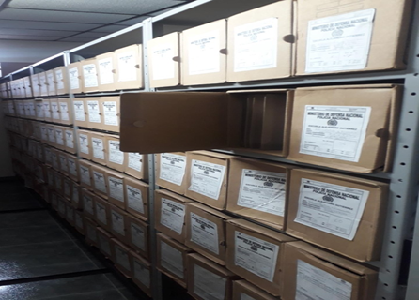

Fecha de Elaboración |  |  | 10 | 9 | 2021 |  | Fecha de Elaboración |  | 10 | 9 | 2021 |  |  |  | VISTO BUENO JEFE DE LA UNIDAD
Diagnostico Elaborado por: |  |  | Intendente ARIAS HINCAPIE CESAR AUGUSTO |  |  |  | Jefe Grupo de Gestión Documental |  | Intendente ARIAS HINCAPIE CESAR AUGUSTO |  |  |  |  |  | Comandante de Unidad |  | Teniente Coronel SANDRA BIBIANA LÓPEZ DUQUE
 |  |  | Grado Nombres y Apellidos |  |  |  |  |  | Grado Nombres y Apellidos |  |  |  |  |  |  | Grado Nombres y Apellidos
...

